4457aed65ed8895d5e26de5cc653f91
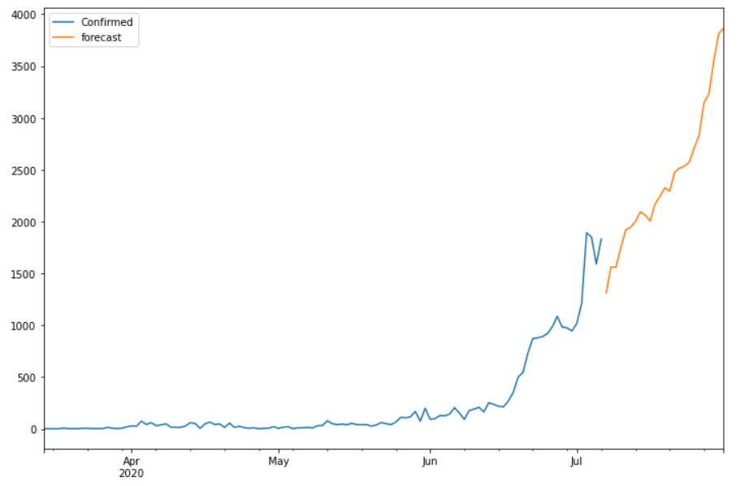
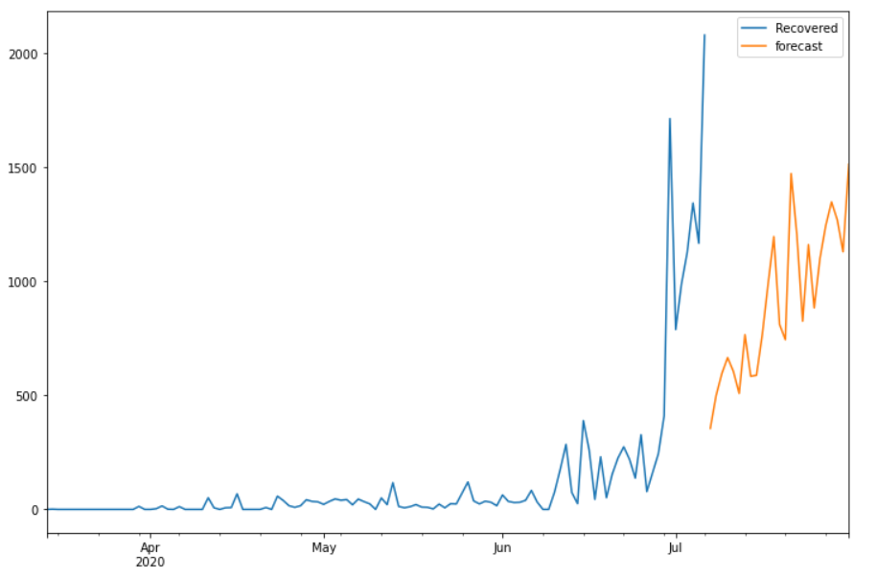
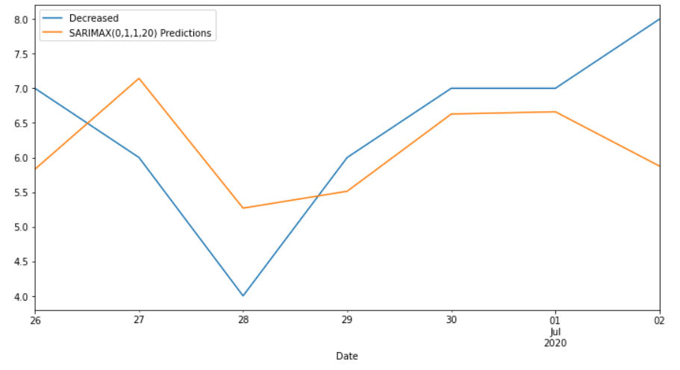
Date | Future_Predicted_Confirmed | Future_Predicted_Recovered | Future_Predicted_Decreased
2020-07-07 | 1312.1706825 | 355.01060627 | 3.8151780583
2020-07-08 | 1561.8912444 | 498.63076969 | 5.6741203981
2020-07-09 | 1558.4757715 | 595.42419715 | 5.2209963975
2020-07-10 | 1748.0878633 | 664.85337415 | 5.7307421491
2020-07-11 | 1919.1834304 | 604.56180397 | 6.7462532187
2020-07-12 | 1946.0095682 | 508.06327367 | 6.4702252797
2020-07-13 | 2000.1451395 | 765.44871336 | 5.2388091782
2020-07-14 | 2095.2025019 | 583.41210659 | 5.6516043273
2020-07-15 | 2059.5870228 | 587.82249447 | 6.0994532291
2020-07-16 | 2004.7108866 | 764.43743021 | 6.8114888326
2020-07-17 | 2169.4803537 | 985.90228059 | 8.1255218927
2020-07-18 | 2242.4328834 | 1195.2057957 | 6.2497849672
2020-07-19 | 2324.5921628 | 810.21181064 | 6.4936325774
2020-07-20 | 2291.9782765 | 743.74068474 | 7.6097106966
2020-07-21 | 2474.4854175 | 1471.5745335 | 7.6423342571
2020-07-22 | 2516.5038903 | 1202.156447 | 6.8573816451
2020-07-23 | 2532.1374985 | 824.55050096 | 7.2353095822
2020-07-24 | 2573.5583534 | 1159.8177116 | 5.2183673839
2020-07-25 | 2708.9266474 | 882.92431563 | 4.4189014893
2020-07-26 | 2831.6621818 | 1100.2060666 | 6.3753294324
2020-07-27 | 3142.686664 | 1243.1380827 | 4.7968302472
2020-07-28 | 3230.7185955 | 1347.0480941 | 6.6557725869
2020-07-29 | 3546.9888576 | 1268.1165434 | 6.2026485864
2020-07-30 | 3810.7881251 | 1128.9385687 | 6.7123943379
2020-07-31 | 3865.8354911 | 1512.5432225 | 7.7279054076

